Feuil1
machine | Quntity des machines | Pression de service En bar | débit de la machine m3/h | Qualité d'air | Largeur de la canalisation (m) | Figure 1 : tableau permettant de dimensionner des largeurs nominales pour conduites tubulaires D’une manière générale, la largeur nominale de la conduite tubulaire d’air comprimé ne devrait jamais être trop importante. Au contraire : les pertes de pression les plus importantes résultent de conduites d’air comprimé trop petites ou trop étroites L’expérience montre qu’au fil du temps de plus en plus de consommateurs ont été raccordés à un réseau d’air comprimé initialement correctement dimensionné sans que le réseau ne soit adapté aux nouveaux impératifs Il est rare de constater que seule la puissance du compresseur a été augmentée afin de répondre à l’augmentation de la consommation
Sertisseuse | 1 | 3 bar - 4 bar | 0,08 m3/h | Classe 1 | 1/4"
Four de cuisson | 1 | 7 bar | 0,5 m3/h | Classe 1 | 1/4"
Autoclave | 3 | 6 bar | 6 m3/h | Classe 1 | 1/4"
Débit emballage | 1
Débit de 1 ère machine | 1 | 6 bar | 4,5 m3/h | Classe 1 | 1/4"
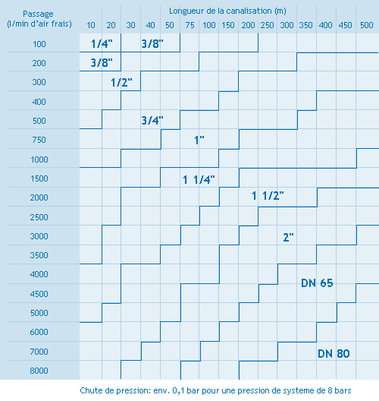
Débit de 2-ème machine | 1 | 6 bar - max 10 bar | 6 m3/h | Classe 1 | 1/4"
Débit de 3-ème machine | 1 | 6 bar - max 10 bar | 4 m3/h | Classe 1 | 1/4"
Débit de 4-ème machine | 1 | 6 bar - max 10 bar | 42 m3/h | Classe 1 | 3/4"
Débit de 5-ème machine | 1 | 6 bar - max 10 bar | 30 m3/h | Classe 1 | 3/4"
Mise en boite | 1
Débit de 1 ère machine | 1 | 6 bar | Consomation null | Classe 1 | 1/4"
Débit de 2-ème machine | 1 | 6 bar | Consomation null | Classe 1 | 1/4"
5T/h product line | 1 |  | 258 m3/h | Classe 1 | 1 1/2"
 |  |  | 363.08

